Estadísticas
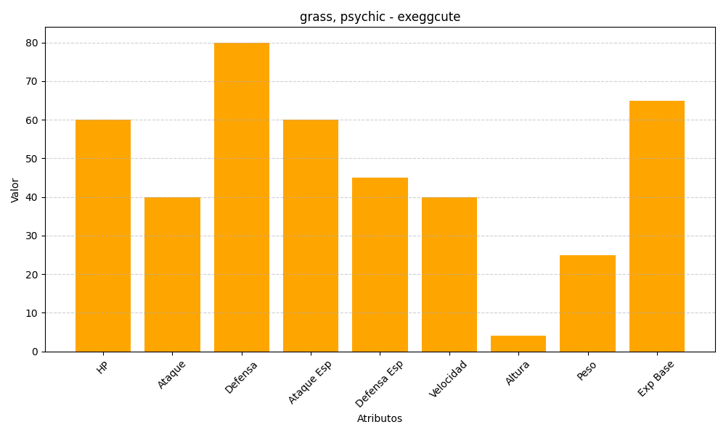
ID | Nombre | Tipo | HP | Ataque | Defensa | Ataque Especial | Defensa Especial | Velocidad | Altura | Peso | Experiencia Base
102 | exeggcute | grass, psychic | 60 | 40 | 80 | 60 | 45 | 40 | 4 | 25 | 65

